地点図
地点15 | （仮）おゆみ野中央1丁目21地先交差点付近（地点）

 | 全体図

 |  | 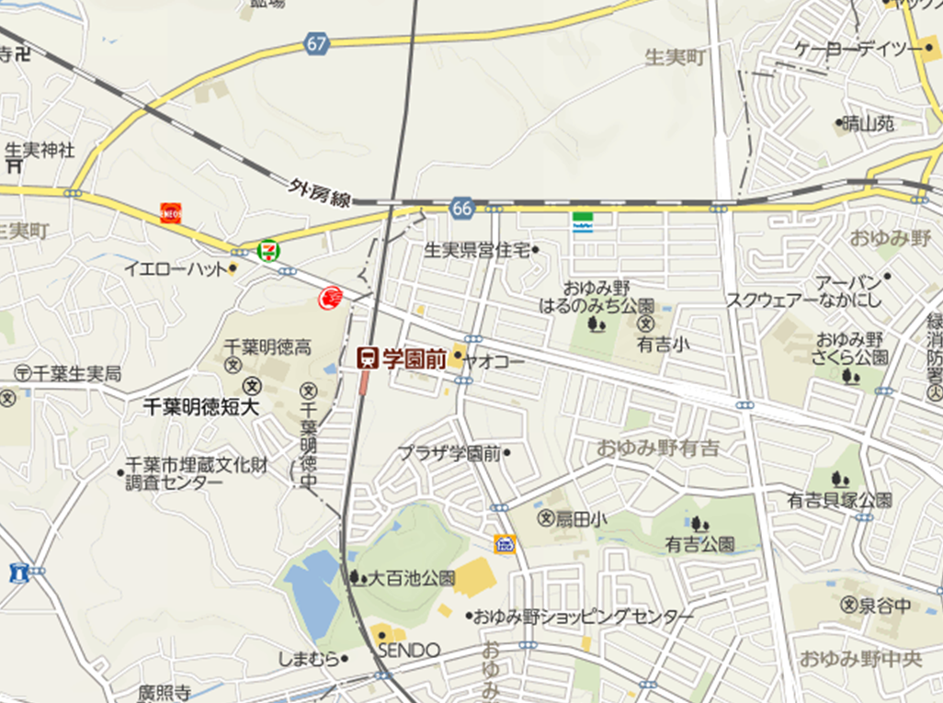 広域.png

400 m

 | 詳細図

 |  | 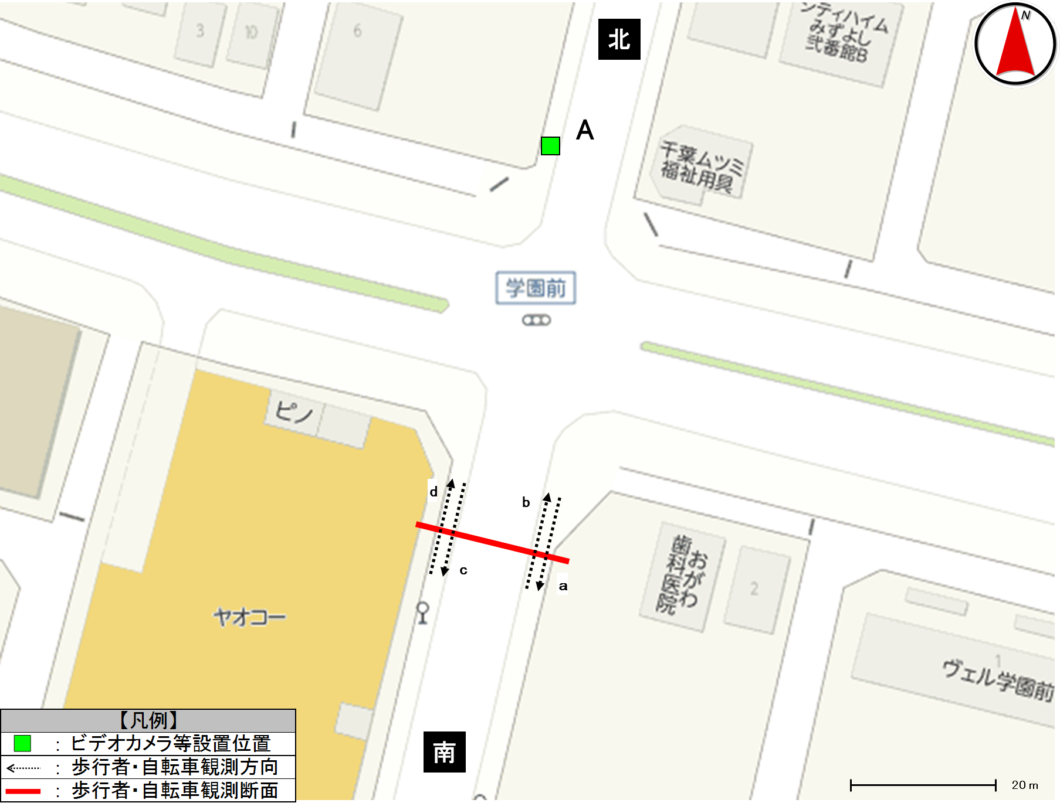 詳細.png

歩行者類流動図
歩行者類流動図

種別 | 平日
地点番号 | 15
調査地点 | （仮）おゆみ野中央1丁目21地先交差点付近（地点）
調査日 | 2020-11-27
調査時間 | 7:00～19:00
天候 | 雨後曇
※緑は歩行者及び歩道通行の自転車、赤は車道通行の自転車
《12時間計》
北

610
(歩511)
(自99)
112
(歩89)
(自23)
9
0
計1,046
(歩860)
(自186)

計6
計9
計232
(歩177)
(自55)
※歩：歩行者
※自：自転車

436
(歩349)
(自87)
0
6
120
(歩88)
(自32)
南

※緑は歩行者及び歩道通行の自転車、赤は車道通行の自転車
《ピーク時；17:00～18:00》
北

92
(歩77)
(自15)
11
(歩11)
(自0)
2
0
計140
(歩108)
(自32)

計2
計2
計23
(歩19)
(自4)
※歩：歩行者
※自：自転車

48
(歩31)
(自17)
0
2
12
(歩8)
(自4)
南

歩行者類交通集計表
交通量調査結果集計表＜歩行者類＞（10分間値）
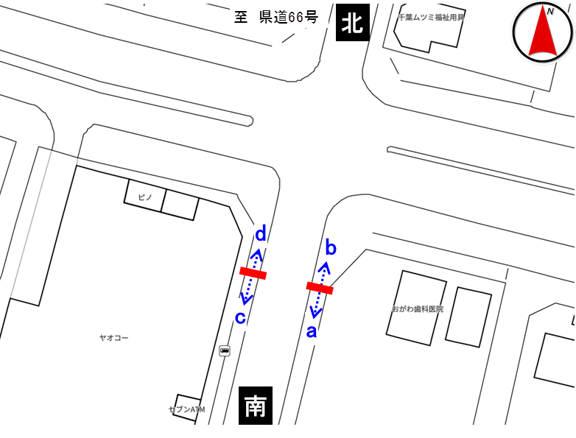
平日

地点番号： |  | 15

調査地点： |  | （仮）おゆみ野中央1丁目21地先 交差点付近（地点）

調査年月日： |  | 令和元年11月27日（水）

天候： |  | 雨後曇

※表中のベージュ部分は合計が最大の箇所を示す

 | 方向 | a方向 |  |  |  | b方向 |  |  |  | 断面計（a+b）
 | 分類 | 歩行者 | 自転車 (歩道） | 自転車 (車道） | 合計 | 歩行者 | 自転車 (歩道） | 自転車 (車道） | 合計 | 歩行者 | 自転車 (歩道） | 自転車 (車道） | 合計
時間
7:00～7:10 |  | 0 | 0 | 0 | 0 | 0 | 0 | 0 | 0 | 0 | 0 | 0 | 0
7:10～7:20 |  | 0 | 1 | 0 | 1 | 1 | 0 | 0 | 1 | 1 | 1 | 0 | 2
7:20～7:30 |  | 0 | 0 | 0 | 0 | 2 | 0 | 0 | 2 | 2 | 0 | 0 | 2
7:30～7:40 |  | 3 | 0 | 0 | 3 | 9 | 0 | 0 | 9 | 12 | 0 | 0 | 12
7:40～7:50 |  | 0 | 1 | 0 | 1 | 14 | 0 | 0 | 14 | 14 | 1 | 0 | 15
7:50～8:00 |  | 3 | 2 | 0 | 5 | 4 | 1 | 0 | 5 | 7 | 3 | 0 | 10
7:00～8:00 |  | 6 | 4 | 0 | 10 | 30 | 1 | 0 | 31 | 36 | 5 | 0 | 41
8:00～8:10 |  | 0 | 0 | 0 | 0 | 1 | 4 | 0 | 5 | 1 | 4 | 0 | 5
8:10～8:20 |  | 0 | 1 | 0 | 1 | 1 | 1 | 0 | 2 | 1 | 2 | 0 | 3
8:20～8:30 |  | 0 | 2 | 0 | 2 | 0 | 0 | 0 | 0 | 0 | 2 | 0 | 2
8:30～8:40 |  | 1 | 0 | 0 | 1 | 0 | 0 | 0 | 0 | 1 | 0 | 0 | 1
8:40～8:50 |  | 1 | 0 | 0 | 1 | 0 | 0 | 0 | 0 | 1 | 0 | 0 | 1
8:50～9:00 |  | 0 | 0 | 0 | 0 | 0 | 1 | 0 | 1 | 0 | 1 | 0 | 1
8:00～9:00 |  | 2 | 3 | 0 | 5 | 2 | 6 | 0 | 8 | 4 | 9 | 0 | 13
9:00～10:00 |  | 4 | 1 | 0 | 5 | 4 | 1 | 0 | 5 | 8 | 2 | 0 | 10
10:00～11:00 |  | 1 | 1 | 0 | 2 | 1 | 0 | 0 | 1 | 2 | 1 | 0 | 3
11:00～12:00 |  | 4 | 1 | 1 | 6 | 3 | 1 | 0 | 4 | 7 | 2 | 1 | 10
12:00～13:00 |  | 8 | 2 | 0 | 10 | 4 | 1 | 0 | 5 | 12 | 3 | 0 | 15
13:00～14:00 |  | 7 | 0 | 0 | 7 | 6 | 2 | 0 | 8 | 13 | 2 | 0 | 15
14:00～15:00 |  | 8 | 4 | 0 | 12 | 3 | 0 | 0 | 3 | 11 | 4 | 0 | 15
15:00～16:00 |  | 20 | 4 | 0 | 24 | 5 | 5 | 0 | 10 | 25 | 9 | 0 | 34
16:00～17:00 |  | 13 | 6 | 2 | 21 | 14 | 2 | 0 | 16 | 27 | 8 | 2 | 37
17:00～17:10 |  | 2 | 0 | 1 | 3 | 3 | 0 | 0 | 3 | 5 | 0 | 1 | 6
17:10～17:20 |  | 0 | 0 | 0 | 0 | 0 | 0 | 0 | 0 | 0 | 0 | 0 | 0
17:20～17:30 |  | 0 | 1 | 0 | 1 | 1 | 0 | 0 | 1 | 1 | 1 | 0 | 2
17:30～17:40 |  | 2 | 1 | 0 | 3 | 1 | 0 | 0 | 1 | 3 | 1 | 0 | 4
17:40～17:50 |  | 4 | 1 | 1 | 6 | 2 | 0 | 0 | 2 | 6 | 1 | 1 | 8
17:50～18:00 |  | 0 | 1 | 0 | 1 | 4 | 0 | 0 | 4 | 4 | 1 | 0 | 5
17:00～18:00 |  | 8 | 4 | 2 | 14 | 11 | 0 | 0 | 11 | 19 | 4 | 2 | 25
18:00～18:10 |  | 0 | 0 | 0 | 0 | 0 | 1 | 0 | 1 | 0 | 1 | 0 | 1
18:10～18:20 |  | 1 | 0 | 0 | 1 | 2 | 1 | 0 | 3 | 3 | 1 | 0 | 4
18:20～18:30 |  | 1 | 1 | 1 | 3 | 1 | 1 | 0 | 2 | 2 | 2 | 1 | 5
18:30～18:40 |  | 2 | 0 | 0 | 2 | 0 | 0 | 0 | 0 | 2 | 0 | 0 | 2
18:40～18:50 |  | 3 | 0 | 0 | 3 | 2 | 0 | 0 | 2 | 5 | 0 | 0 | 5
18:50～19:00 |  | 0 | 1 | 0 | 1 | 1 | 1 | 0 | 2 | 1 | 2 | 0 | 3
18:00～19:00 |  | 7 | 2 | 1 | 10 | 6 | 4 | 0 | 10 | 13 | 6 | 1 | 20
朝ピーク計（7-9) |  | 8 | 7 | 0 | 15 | 32 | 7 | 0 | 39 | 40 | 14 | 0 | 54
夕ピーク計(17-19) |  | 15 | 6 | 3 | 24 | 17 | 4 | 0 | 21 | 32 | 10 | 3 | 45

12時間計(7-19) |  | 88 | 32 | 6 | 126 | 89 | 23 | 0 | 112 | 177 | 55 | 6 | 238
 | 方向 | ｃ方向 |  |  |  | d方向 |  |  |  | 断面計（c+d） |  |  |  | 地点計
 | 分類 | 歩行者 | 自転車 (歩道） | 自転車 (車道） | 合計 | 歩行者 | 自転車 (歩道） | 自転車 (車道） | 合計 | 歩行者 | 自転車 (歩道） | 自転車 (車道） | 合計 | 歩行者 | 自転車 (歩道） | 自転車 (車道） | 合計
時間
7:00～7:10 |  | 2 | 0 | 0 | 2 | 2 | 0 | 0 | 2 | 4 | 0 | 0 | 4 | 4 | 0 | 0 | 4
7:10～7:20 |  | 1 | 0 | 0 | 1 | 3 | 1 | 1 | 5 | 4 | 1 | 1 | 6 | 5 | 2 | 1 | 8
7:20～7:30 |  | 4 | 2 | 0 | 6 | 0 | 2 | 0 | 2 | 4 | 4 | 0 | 8 | 6 | 4 | 0 | 10
7:30～7:40 |  | 4 | 1 | 0 | 5 | 6 | 1 | 0 | 7 | 10 | 2 | 0 | 12 | 22 | 2 | 0 | 24
7:40～7:50 |  | 1 | 1 | 0 | 2 | 10 | 1 | 0 | 11 | 11 | 2 | 0 | 13 | 25 | 3 | 0 | 28
7:50～8:00 |  | 2 | 4 | 0 | 6 | 4 | 1 | 0 | 5 | 6 | 5 | 0 | 11 | 13 | 8 | 0 | 21
7:00～8:00 |  | 14 | 8 | 0 | 22 | 25 | 6 | 1 | 32 | 39 | 14 | 1 | 54 | 75 | 19 | 1 | 95
8:00～8:10 |  | 0 | 1 | 0 | 1 | 2 | 4 | 0 | 6 | 2 | 5 | 0 | 7 | 3 | 9 | 0 | 12
8:10～8:20 |  | 0 | 2 | 0 | 2 | 0 | 3 | 1 | 4 | 0 | 5 | 1 | 6 | 1 | 7 | 1 | 9
8:20～8:30 |  | 1 | 0 | 0 | 1 | 1 | 0 | 0 | 1 | 2 | 0 | 0 | 2 | 2 | 2 | 0 | 4
8:30～8:40 |  | 3 | 0 | 0 | 3 | 0 | 1 | 0 | 1 | 3 | 1 | 0 | 4 | 4 | 1 | 0 | 5
8:40～8:50 |  | 1 | 0 | 0 | 1 | 4 | 1 | 0 | 5 | 5 | 1 | 0 | 6 | 6 | 1 | 0 | 7
8:50～9:00 |  | 2 | 0 | 0 | 2 | 2 | 0 | 0 | 2 | 4 | 0 | 0 | 4 | 4 | 1 | 0 | 5
8:00～9:00 |  | 7 | 3 | 0 | 10 | 9 | 9 | 1 | 19 | 16 | 12 | 1 | 29 | 20 | 21 | 1 | 42
9:00～10:00 |  | 28 | 6 | 0 | 34 | 11 | 2 | 0 | 13 | 39 | 8 | 0 | 47 | 47 | 10 | 0 | 57
10:00～11:00 |  | 42 | 6 | 0 | 48 | 43 | 6 | 0 | 49 | 85 | 12 | 0 | 97 | 87 | 13 | 0 | 100
11:00～12:00 |  | 28 | 3 | 0 | 31 | 45 | 2 | 0 | 47 | 73 | 5 | 0 | 78 | 80 | 7 | 1 | 88
12:00～13:00 |  | 36 | 3 | 0 | 39 | 56 | 2 | 0 | 58 | 92 | 5 | 0 | 97 | 104 | 8 | 0 | 112
13:00～14:00 |  | 21 | 5 | 0 | 26 | 34 | 11 | 2 | 47 | 55 | 16 | 2 | 73 | 68 | 18 | 2 | 88
14:00～15:00 |  | 22 | 4 | 0 | 26 | 33 | 3 | 0 | 36 | 55 | 7 | 0 | 62 | 66 | 11 | 0 | 77
15:00～16:00 |  | 55 | 11 | 0 | 66 | 38 | 20 | 1 | 59 | 93 | 31 | 1 | 125 | 118 | 40 | 1 | 159
16:00～17:00 |  | 36 | 8 | 0 | 44 | 70 | 11 | 1 | 82 | 106 | 19 | 1 | 126 | 133 | 27 | 3 | 163
17:00～17:10 |  | 3 | 2 | 0 | 5 | 14 | 1 | 0 | 15 | 17 | 3 | 0 | 20 | 22 | 3 | 1 | 26
17:10～17:20 |  | 3 | 2 | 0 | 5 | 10 | 2 | 0 | 12 | 13 | 4 | 0 | 17 | 13 | 4 | 0 | 17
17:20～17:30 |  | 8 | 3 | 0 | 11 | 12 | 2 | 1 | 15 | 20 | 5 | 1 | 26 | 21 | 6 | 1 | 28
17:30～17:40 |  | 9 | 4 | 0 | 13 | 8 | 5 | 1 | 14 | 17 | 9 | 1 | 27 | 20 | 10 | 1 | 31
17:40～17:50 |  | 4 | 5 | 0 | 9 | 17 | 3 | 0 | 20 | 21 | 8 | 0 | 29 | 27 | 9 | 1 | 37
17:50～18:00 |  | 4 | 1 | 0 | 5 | 16 | 2 | 0 | 18 | 20 | 3 | 0 | 23 | 24 | 4 | 0 | 28
17:00～18:00 |  | 31 | 17 | 0 | 48 | 77 | 15 | 2 | 94 | 108 | 32 | 2 | 142 | 127 | 36 | 4 | 167
18:00～18:10 |  | 5 | 1 | 0 | 6 | 12 | 1 | 0 | 13 | 17 | 2 | 0 | 19 | 17 | 3 | 0 | 20
18:10～18:20 |  | 7 | 4 | 0 | 11 | 16 | 0 | 0 | 16 | 23 | 4 | 0 | 27 | 26 | 5 | 0 | 31
18:20～18:30 |  | 6 | 2 | 0 | 8 | 9 | 4 | 0 | 13 | 15 | 6 | 0 | 21 | 17 | 8 | 1 | 26
18:30～18:40 |  | 4 | 1 | 0 | 5 | 16 | 2 | 0 | 18 | 20 | 3 | 0 | 23 | 22 | 3 | 0 | 25
18:40～18:50 |  | 5 | 4 | 0 | 9 | 11 | 3 | 0 | 14 | 16 | 7 | 0 | 23 | 21 | 7 | 0 | 28
18:50～19:00 |  | 2 | 1 | 0 | 3 | 6 | 2 | 1 | 9 | 8 | 3 | 1 | 12 | 9 | 5 | 1 | 15
18:00～19:00 |  | 29 | 13 | 0 | 42 | 70 | 12 | 1 | 83 | 99 | 25 | 1 | 125 | 112 | 31 | 2 | 145

朝ピーク計（7-9) |  | 21 | 11 | 0 | 32 | 34 | 15 | 2 | 51 | 55 | 26 | 2 | 83 | 95 | 40 | 2 | 137
夕ピーク計(17-19) |  | 60 | 30 | 0 | 90 | 147 | 27 | 3 | 177 | 207 | 57 | 3 | 267 | 239 | 67 | 6 | 312
12時間計(7-19) |  | 349 | 87 | 0 | 436 | 511 | 99 | 9 | 619 | 860 | 186 | 9 | 1,055 | 1,037 | 241 | 15 | 1,293

歩行者類交通量時間変動図
交通量調査結果集計表＜歩行者類＞（1時間値）

平日

地点番号： |  | 15

調査地点： |  | （仮）おゆみ野中央1丁目21地先 交差点付近（地点）

調査年月日： |  | 令和元年11月27日（水）

天候： |  | 雨後曇

※表中のベージュ部分は合計が最大の箇所を示す

a方向
 | 歩行者 | 自転車(歩道） | 自転車(車道）
7 | 6 | 4 | 0
8 | 2 | 3 | 0
9 | 4 | 1 | 0
10 | 1 | 1 | 0
11 | 4 | 1 | 1
12 | 8 | 2 | 0
13 | 7 | 0 | 0
14 | 8 | 4 | 0
15 | 20 | 4 | 0
16 | 13 | 6 | 2
17 | 8 | 4 | 2
18 | 7 | 2 | 1
 | 方向 | a方向
 | 分類 | 歩行者 | 自転車 (歩道） | 自転車 (車道） | 合計
時間 |  |  |  |  |  |  | 歩行者 | 自転車(歩道） | 自転車(車道）
7:00～8:00 |  | 6 | 4 | 0 | 10 | 7 | 6 | 4 | 0 | 7:00～8:00
8:00～9:00 |  | 2 | 3 | 0 | 5 | 8 | 2 | 3 | 0 | 8:00～9:00
9:00～10:00 |  | 4 | 1 | 0 | 5 | 9 | 4 | 1 | 0 | 9:00～10:00
10:00～11:00 |  | 1 | 1 | 0 | 2 | 10 | 1 | 1 | 0 | 10:00～11:00
11:00～12:00 |  | 4 | 1 | 1 | 6 | 11 | 4 | 1 | 1 | 11:00～12:00
12:00～13:00 |  | 8 | 2 | 0 | 10 | 12 | 8 | 2 | 0 | 12:00～13:00
13:00～14:00 |  | 7 | 0 | 0 | 7 | 13 | 7 | 0 | 0 | 13:00～14:00
14:00～15:00 |  | 8 | 4 | 0 | 12 | 14 | 8 | 4 | 0 | 14:00～15:00
15:00～16:00 |  | 20 | 4 | 0 | 24 | 15 | 20 | 4 | 0 | 15:00～16:00
16:00～17:00 |  | 13 | 6 | 2 | 21 | 16 | 13 | 6 | 2 | 16:00～17:00
17:00～18:00 |  | 8 | 4 | 2 | 14 | 17 | 8 | 4 | 2 | 17:00～18:00
18:00～19:00 |  | 7 | 2 | 1 | 10 | 18 | 7 | 2 | 1 | 18:00～19:00
朝ピーク計（7-9) |  | 8 | 7 | 0 | 15
夕ピーク計(17-19) |  | 15 | 6 | 3 | 24
12時間計(7-19) |  | 88 | 32 | 6 | 126
b方向
 | 歩行者 | 自転車(歩道） | 自転車(車道）
7 | 30 | 1 | 0
8 | 2 | 6 | 0
9 | 4 | 1 | 0
10 | 1 | 0 | 0
11 | 3 | 1 | 0
12 | 4 | 1 | 0
13 | 6 | 2 | 0
14 | 3 | 0 | 0
15 | 5 | 5 | 0
16 | 14 | 2 | 0
17 | 11 | 0 | 0
18 | 6 | 4 | 0
 | 方向 | b方向
 | 分類 | 歩行者 | 自転車 (歩道） | 自転車 (車道） | 合計
時間 |  |  |  |  |  |  | 歩行者 | 自転車(歩道） | 自転車(車道）
7:00～8:00 |  | 30 | 1 | 0 | 31 | 7 | 30 | 1 | 0 | 7:00～8:00
8:00～9:00 |  | 2 | 6 | 0 | 8 | 8 | 2 | 6 | 0 | 8:00～9:00
9:00～10:00 |  | 4 | 1 | 0 | 5 | 9 | 4 | 1 | 0 | 9:00～10:00
10:00～11:00 |  | 1 | 0 | 0 | 1 | 10 | 1 | 0 | 0 | 10:00～11:00
11:00～12:00 |  | 3 | 1 | 0 | 4 | 11 | 3 | 1 | 0 | 11:00～12:00
12:00～13:00 |  | 4 | 1 | 0 | 5 | 12 | 4 | 1 | 0 | 12:00～13:00
13:00～14:00 |  | 6 | 2 | 0 | 8 | 13 | 6 | 2 | 0 | 13:00～14:00
14:00～15:00 |  | 3 | 0 | 0 | 3 | 14 | 3 | 0 | 0 | 14:00～15:00
15:00～16:00 |  | 5 | 5 | 0 | 10 | 15 | 5 | 5 | 0 | 15:00～16:00
16:00～17:00 |  | 14 | 2 | 0 | 16 | 16 | 14 | 2 | 0 | 16:00～17:00
17:00～18:00 |  | 11 | 0 | 0 | 11 | 17 | 11 | 0 | 0 | 17:00～18:00
18:00～19:00 |  | 6 | 4 | 0 | 10 | 18 | 6 | 4 | 0 | 18:00～19:00
朝ピーク計（7-9) |  | 32 | 7 | 0 | 39
夕ピーク計(17-19) |  | 17 | 4 | 0 | 21
12時間計(7-19) |  | 89 | 23 | 0 | 112
断面計（a+b）
 | 歩行者 | 自転車(歩道） | 自転車(車道）
7 | 36 | 5 | 0
8 | 4 | 9 | 0
9 | 8 | 2 | 0
10 | 2 | 1 | 0
11 | 7 | 2 | 1
12 | 12 | 3 | 0
13 | 13 | 2 | 0
14 | 11 | 4 | 0
15 | 25 | 9 | 0
16 | 27 | 8 | 2
17 | 19 | 4 | 2
18 | 13 | 6 | 1
 | 方向 | 断面計（a+b）
 | 分類 | 歩行者 | 自転車 (歩道） | 自転車 (車道） | 合計
時間 |  |  |  |  |  |  | 歩行者 | 自転車(歩道） | 自転車(車道）
7:00～8:00 |  | 36 | 5 | 0 | 41 | 7 | 36 | 5 | 0 | 7:00～8:00
8:00～9:00 |  | 4 | 9 | 0 | 13 | 8 | 4 | 9 | 0 | 8:00～9:00
9:00～10:00 |  | 8 | 2 | 0 | 10 | 9 | 8 | 2 | 0 | 9:00～10:00
10:00～11:00 |  | 2 | 1 | 0 | 3 | 10 | 2 | 1 | 0 | 10:00～11:00
11:00～12:00 |  | 7 | 2 | 1 | 10 | 11 | 7 | 2 | 1 | 11:00～12:00
12:00～13:00 |  | 12 | 3 | 0 | 15 | 12 | 12 | 3 | 0 | 12:00～13:00
13:00～14:00 |  | 13 | 2 | 0 | 15 | 13 | 13 | 2 | 0 | 13:00～14:00
14:00～15:00 |  | 11 | 4 | 0 | 15 | 14 | 11 | 4 | 0 | 14:00～15:00
15:00～16:00 |  | 25 | 9 | 0 | 34 | 15 | 25 | 9 | 0 | 15:00～16:00
16:00～17:00 |  | 27 | 8 | 2 | 37 | 16 | 27 | 8 | 2 | 16:00～17:00
17:00～18:00 |  | 19 | 4 | 2 | 25 | 17 | 19 | 4 | 2 | 17:00～18:00
18:00～19:00 |  | 13 | 6 | 1 | 20 | 18 | 13 | 6 | 1 | 18:00～19:00
朝ピーク計（7-9) |  | 40 | 14 | 0 | 54
夕ピーク計(17-19) |  | 32 | 10 | 3 | 45
12時間計(7-19) |  | 177 | 55 | 6 | 238
ｃ方向
 | 歩行者 | 自転車(歩道） | 自転車(車道）
7 | 14 | 8 | 0
8 | 7 | 3 | 0
9 | 28 | 6 | 0
10 | 42 | 6 | 0
11 | 28 | 3 | 0
12 | 36 | 3 | 0
13 | 21 | 5 | 0
14 | 22 | 4 | 0
15 | 55 | 11 | 0
16 | 36 | 8 | 0
17 | 31 | 17 | 0
18 | 29 | 13 | 0
 | 方向 | ｃ方向
 | 分類 | 歩行者 | 自転車 (歩道） | 自転車 (車道） | 合計
時間 |  |  |  |  |  |  | 歩行者 | 自転車(歩道） | 自転車(車道）
7:00～8:00 |  | 14 | 8 | 0 | 22 | 7 | 14 | 8 | 0 | 7:00～8:00
8:00～9:00 |  | 7 | 3 | 0 | 10 | 8 | 7 | 3 | 0 | 8:00～9:00
9:00～10:00 |  | 28 | 6 | 0 | 34 | 9 | 28 | 6 | 0 | 9:00～10:00
10:00～11:00 |  | 42 | 6 | 0 | 48 | 10 | 42 | 6 | 0 | 10:00～11:00
11:00～12:00 |  | 28 | 3 | 0 | 31 | 11 | 28 | 3 | 0 | 11:00～12:00
12:00～13:00 |  | 36 | 3 | 0 | 39 | 12 | 36 | 3 | 0 | 12:00～13:00
13:00～14:00 |  | 21 | 5 | 0 | 26 | 13 | 21 | 5 | 0 | 13:00～14:00
14:00～15:00 |  | 22 | 4 | 0 | 26 | 14 | 22 | 4 | 0 | 14:00～15:00
15:00～16:00 |  | 55 | 11 | 0 | 66 | 15 | 55 | 11 | 0 | 15:00～16:00
16:00～17:00 |  | 36 | 8 | 0 | 44 | 16 | 36 | 8 | 0 | 16:00～17:00
17:00～18:00 |  | 31 | 17 | 0 | 48 | 17 | 31 | 17 | 0 | 17:00～18:00
18:00～19:00 |  | 29 | 13 | 0 | 42 | 18 | 29 | 13 | 0 | 18:00～19:00
朝ピーク計（7-9) |  | 21 | 11 | 0 | 32
夕ピーク計(17-19) |  | 60 | 30 | 0 | 90
12時間計(7-19) |  | 349 | 87 | 0 | 436
d方向
 | 歩行者 | 自転車(歩道） | 自転車(車道）
7 | 25 | 6 | 1
8 | 9 | 9 | 1
9 | 11 | 2 | 0
10 | 43 | 6 | 0
11 | 45 | 2 | 0
12 | 56 | 2 | 0
13 | 34 | 11 | 2
14 | 33 | 3 | 0
15 | 38 | 20 | 1
16 | 70 | 11 | 1
17 | 77 | 15 | 2
18 | 70 | 12 | 1
 | 方向 | d方向
 | 分類 | 歩行者 | 自転車 (歩道） | 自転車 (車道） | 合計
時間 |  |  |  |  |  |  | 歩行者 | 自転車(歩道） | 自転車(車道）
7:00～8:00 |  | 25 | 6 | 1 | 32 | 7 | 25 | 6 | 1 | 7:00～8:00
8:00～9:00 |  | 9 | 9 | 1 | 19 | 8 | 9 | 9 | 1 | 8:00～9:00
9:00～10:00 |  | 11 | 2 | 0 | 13 | 9 | 11 | 2 | 0 | 9:00～10:00
10:00～11:00 |  | 43 | 6 | 0 | 49 | 10 | 43 | 6 | 0 | 10:00～11:00
11:00～12:00 |  | 45 | 2 | 0 | 47 | 11 | 45 | 2 | 0 | 11:00～12:00
12:00～13:00 |  | 56 | 2 | 0 | 58 | 12 | 56 | 2 | 0 | 12:00～13:00
13:00～14:00 |  | 34 | 11 | 2 | 47 | 13 | 34 | 11 | 2 | 13:00～14:00
14:00～15:00 |  | 33 | 3 | 0 | 36 | 14 | 33 | 3 | 0 | 14:00～15:00
15:00～16:00 |  | 38 | 20 | 1 | 59 | 15 | 38 | 20 | 1 | 15:00～16:00
16:00～17:00 |  | 70 | 11 | 1 | 82 | 16 | 70 | 11 | 1 | 16:00～17:00
17:00～18:00 |  | 77 | 15 | 2 | 94 | 17 | 77 | 15 | 2 | 17:00～18:00
18:00～19:00 |  | 70 | 12 | 1 | 83 | 18 | 70 | 12 | 1 | 18:00～19:00
朝ピーク計（7-9) |  | 34 | 15 | 2 | 51
夕ピーク計(17-19) |  | 147 | 27 | 3 | 177
12時間計(7-19) |  | 511 | 99 | 9 | 619
断面計（c+d）
 | 歩行者 | 自転車(歩道） | 自転車(車道）
7 | 39 | 14 | 1
8 | 16 | 12 | 1
9 | 39 | 8 | 0
10 | 85 | 12 | 0
11 | 73 | 5 | 0
12 | 92 | 5 | 0
13 | 55 | 16 | 2
14 | 55 | 7 | 0
15 | 93 | 31 | 1
16 | 106 | 19 | 1
17 | 108 | 32 | 2
18 | 99 | 25 | 1
 | 方向 | 断面計（c+d）
 | 分類 | 歩行者 | 自転車 (歩道） | 自転車 (車道） | 合計
時間 |  |  |  |  |  |  | 歩行者 | 自転車(歩道） | 自転車(車道）
7:00～8:00 |  | 39 | 14 | 1 | 54 | 7 | 39 | 14 | 1 | 7:00～8:00
8:00～9:00 |  | 16 | 12 | 1 | 29 | 8 | 16 | 12 | 1 | 8:00～9:00
9:00～10:00 |  | 39 | 8 | 0 | 47 | 9 | 39 | 8 | 0 | 9:00～10:00
10:00～11:00 |  | 85 | 12 | 0 | 97 | 10 | 85 | 12 | 0 | 10:00～11:00
11:00～12:00 |  | 73 | 5 | 0 | 78 | 11 | 73 | 5 | 0 | 11:00～12:00
12:00～13:00 |  | 92 | 5 | 0 | 97 | 12 | 92 | 5 | 0 | 12:00～13:00
13:00～14:00 |  | 55 | 16 | 2 | 73 | 13 | 55 | 16 | 2 | 13:00～14:00
14:00～15:00 |  | 55 | 7 | 0 | 62 | 14 | 55 | 7 | 0 | 14:00～15:00
15:00～16:00 |  | 93 | 31 | 1 | 125 | 15 | 93 | 31 | 1 | 15:00～16:00
16:00～17:00 |  | 106 | 19 | 1 | 126 | 16 | 106 | 19 | 1 | 16:00～17:00
17:00～18:00 |  | 108 | 32 | 2 | 142 | 17 | 108 | 32 | 2 | 17:00～18:00
18:00～19:00 |  | 99 | 25 | 1 | 125 | 18 | 99 | 25 | 1 | 18:00～19:00
朝ピーク計（7-9) |  | 55 | 26 | 2 | 83
夕ピーク計(17-19) |  | 207 | 57 | 3 | 267
12時間計(7-19) |  | 860 | 186 | 9 | 1,055
地点計
 | 歩行者 | 自転車(歩道） | 自転車(車道）
7 | 75 | 19 | 1
8 | 20 | 21 | 1
9 | 47 | 10 | 0
10 | 87 | 13 | 0
11 | 80 | 7 | 1
12 | 104 | 8 | 0
13 | 68 | 18 | 2
14 | 66 | 11 | 0
15 | 118 | 40 | 1
16 | 133 | 27 | 3
17 | 127 | 36 | 4
18 | 112 | 31 | 2
 | 方向 | 地点計
 | 分類 | 歩行者 | 自転車 (歩道） | 自転車 (車道） | 合計
時間 |  |  |  |  |  |  | 歩行者 | 自転車(歩道） | 自転車(車道）
7:00～8:00 |  | 75 | 19 | 1 | 95 | 7 | 75 | 19 | 1 | 7:00～8:00
8:00～9:00 |  | 20 | 21 | 1 | 42 | 8 | 20 | 21 | 1 | 8:00～9:00
9:00～10:00 |  | 47 | 10 | 0 | 57 | 9 | 47 | 10 | 0 | 9:00～10:00
10:00～11:00 |  | 87 | 13 | 0 | 100 | 10 | 87 | 13 | 0 | 10:00～11:00
11:00～12:00 |  | 80 | 7 | 1 | 88 | 11 | 80 | 7 | 1 | 11:00～12:00
12:00～13:00 |  | 104 | 8 | 0 | 112 | 12 | 104 | 8 | 0 | 12:00～13:00
13:00～14:00 |  | 68 | 18 | 2 | 88 | 13 | 68 | 18 | 2 | 13:00～14:00
14:00～15:00 |  | 66 | 11 | 0 | 77 | 14 | 66 | 11 | 0 | 14:00～15:00
15:00～16:00 |  | 118 | 40 | 1 | 159 | 15 | 118 | 40 | 1 | 15:00～16:00
16:00～17:00 |  | 133 | 27 | 3 | 163 | 16 | 133 | 27 | 3 | 16:00～17:00
17:00～18:00 |  | 127 | 36 | 4 | 167 | 17 | 127 | 36 | 4 | 17:00～18:00
18:00～19:00 |  | 112 | 31 | 2 | 145 | 18 | 112 | 31 | 2 | 18:00～19:00
朝ピーク計（7-9) |  | 95 | 40 | 2 | 137
夕ピーク計(17-19) |  | 239 | 67 | 6 | 312
12時間計(7-19) |  | 1,037 | 241 | 15 | 1,293

